Hoja1
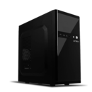
Caracteristicas del articulo
Computadora PC oficial
Procesador | intel celeron J180
Motherboard | ECS BAT-I2/J1800
Memoria Ram | 8 GB
Capacidad de Disco duro | 1TB SDD
Precio Unitario | $10,680.00
Precio por 30 pz | $320,400.00
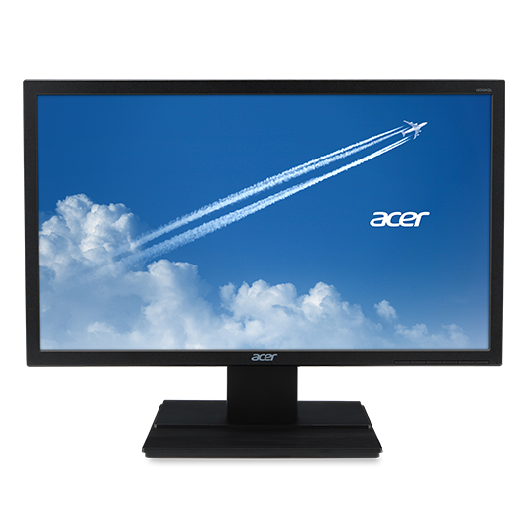

Pantalla HACER 19.5"
Modelo | V206HQL UM.IV6AM.B01
Entrada | VGA 1366 X 768 3WTY
Kit Teclado y Mouse.
Precio Unitario | $2,266.80
Precio por 30 pz | $68,004.00

